Plan1
Módulo F3L200R12W2H3_B11
Pot de saída | 10070.143395

 |  | p/ 125ºC e 24A
 |  | p/ 125ºC e 24A

Vi | 678.82250994 | 678.82250994 | 678.82250994 | 678.82250994 | 678.82250994 | 678.82250994 | 678.82250994 | 678.82250994 | 678.82250994
Io_rms | 17 | 17 | 17 | 24 | 24 | 24 | 31 | 31 | 31
Vout_rms | 380 | 380 | 380 | 380 | 380 | 380 | 380 | 380 | 380
Vceo | 0.9 | 0.9 | 0.9 | 1.05 | 1.05 | 1.05 | 1.15 | 1.15 | 1.15
Vfo | 1 | 1 | 1 | 1.1 | 1.1 | 1.1 | 1.15 | 1.15 | 1.15
Io | 24.04163056 | 24.04163056 | 24.04163056 | 33.941125497 | 33.941125497 | 33.941125497 | 43.840620434 | 43.840620434 | 43.840620434
rce | 0.0136363 | 0.0136363 | 0.0136363 | 0.010714285714 | 0.010714285714 | 0.010714285714 | 0.009375 | 0.009375 | 0.009375
rf | 0.00875 | 0.00875 | 0.00875 | 0.0079 | 0.0079 | 0.0079 | 0.0066666666667 | 0.0066666666667 | 0.0066666666667
fs | 10000 | 20000 | 30000 | 10000 | 20000 | 30000 | 10000 | 20000 | 30000
Eon_t | 0.0028 | 0.0028 | 0.0028 | 0.0028 | 0.0028 | 0.0028 | 0.0028 | 0.0028 | 0.0028 | p/ 125ºC, 400V e 100A
Eoff_t | 0.0041 | 0.0041 | 0.0041 | 0.0041 | 0.0041 | 0.0041 | 0.0041 | 0.0041 | 0.0041 | p/ 125ºC, 400V e 100A
Err_d | 0.00155 | 0.00155 | 0.00155 | 0.00155 | 0.00155 | 0.00155 | 0.00155 | 0.00155 | 0.00155
V_data | 400 | 400 | 400 | 400 | 400 | 400 | 400 | 400 | 400
I_data | 100 | 100 | 100 | 100 | 100 | 100 | 100 | 100 | 100

Ref: Analytical Modeling of Semiconductor Losses in Matrix Converter
Io | 17 | 17 | 17 | 24 | 24 | 24 | 31 | 31 | 31
fs | 10 | 20 | 30 | 10 | 20 | 30 | 10 | 20 | 30
P_cond | 106.64957314 | 106.64957314 | 106.64957314 | 171.53445146 | 171.53445146 | 171.53445146 | 238.82578503 | 238.82578503 | 238.82578503
P_sw | 102.67719549 | 205.35439097 | 308.03158646 | 144.95604069 | 289.91208137 | 434.86812206 | 187.23488589 | 374.46977177 | 561.70465766

Total | 209.32676862 | 312.00396411 | 414.6811596 | 316.49049214 | 461.44653283 | 606.40257352 | 426.06067091 | 613.2955568 | 800.53044269

 |  |  | Rendimento

 | 97.921% | 96.902% | 95.882% | 96.857% | 95.418% | 93.978% | 95.769% | 93.910% | 92.050%

Ref: Semiconductor Power Loss Comparison of Space-Vector Modulated Direct and Indirect Matrix Converter

Pcon | #REF!

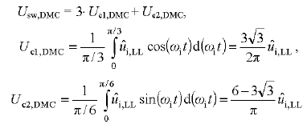
Usw_dmc | 1040.0040109
P_sw | 37.349144041

Total | #REF!

 |  |  | Rendimento | #REF!

Ref: Analysis and evaluation of bi-directional power switch losses for matrix converter drive

Pcond/fase | 35.549857712 | Total | 106.64957314

P_sw | 26.198618454 | Total | 78.595855363

 |  | Total | 185.2454285

 |  | Rendimento | 98.160%

Plan2
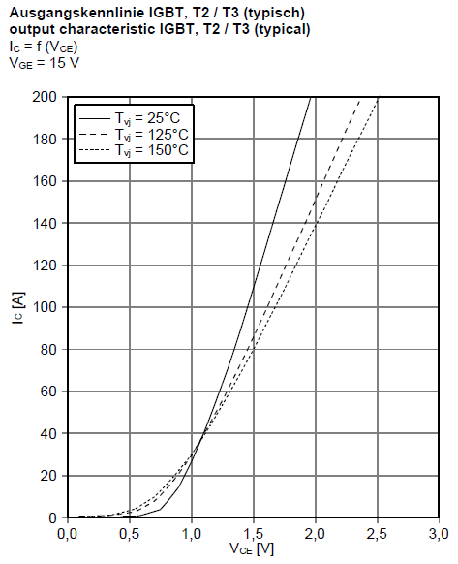
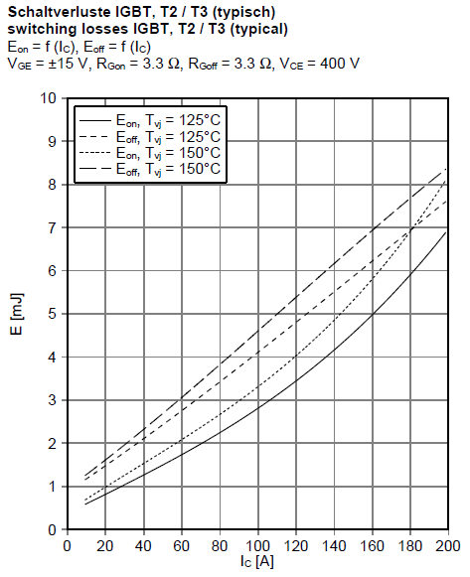

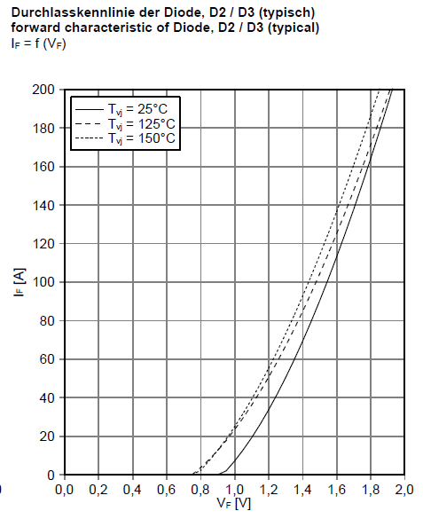
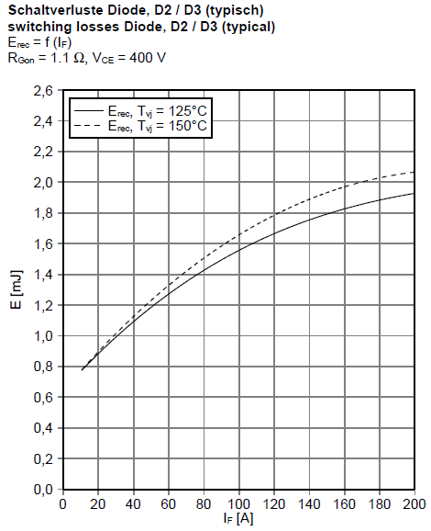

Plan3
Perdas do conversor CMC

 |  |  |  | 17A | 24A | 31A
 | fs | 10000 | P_total (W) | 209.32676862 | 312.00396411 | 414.6811596
 |  | 20000 |  | 316.49049214 | 461.44653283 | 606.40257352
 |  | 30000 |  | 426.06067091 | 613.2955568 | 800.53044269

 |  |  | Por IGBT (W) | 11.629264923 | 17.333553562 | 23.0378422 | 12 | 18 | 23
 |  |  |  | 17.582805119 | 25.635918491 | 33.689031862 | 18 | 26 | 34
 |  |  |  | 23.670037273 | 34.071975378 | 44.473913483 | 24 | 34 | 45

Perdas do conversor CMC
 | Tj máxima | 125 | Tc máx (ºC) | 119.19 | 116.33 | 113.48
 | Rjc | 0.5 |  | 116.21 | 112.18 | 108.16
 |  |  |  | 113.16 | 107.96 | 102.76

 |  |  | Rendimento Calculado (%)
Posicionameto |  |  | fs | 17 | 24 | 31
250 | 212 |  | 20k Hz | 0.97921312931 | 0.96901692937 | 0.95882072943
55 | 39 |  | 20k Hz | 0.96857140165 | 0.95417676644 | 0.93978213123
165 | 117 |  | 30k Hz | 0.95769070467 | 0.93909763419 | 0.92050456371
85 | 95
21.25 | 23.75
 |  |  | Simulação Extrudado 60815 sem ventilação
 |  |  |  | 17A | 24A | 31A
 |  |  | Tc (ºC) | 89.9
 |  |  |  |  |  | 161
 |  |  |  |  | 161 | 194

 |  |  | Simulação Extrudado 60815 com 50CFM
 |  |  |  | 17A | 24A | 31A |  | 17A | 24A | 31A
 |  |  | Tc (ºC) | 71.2 | 81.8 | 90.7 | Tj (ºC) | 77.2 | 90.8 | 102.2
 |  |  |  | 81.8 | 95.9 | 110 |  | 90.8 | 108.9 | 127
 |  |  |  | 92.4 | 110 | 129 |  | 104.4 | 127 | 151.5

 |  |  | Simulação Hollowfin com 50CFm
 |  |  |  | 17A | 24A | 31A |  | 17A | 24A | 31A
 |  |  | Tc (ºC) | 55.7 | 58.5 | 60.9 | Tj (ºC) | 61.7 | 67.5 | 72.4
 |  |  |  | 58.5 | 62.3 | 66.1 |  | 67.5 | 75.3 | 83.1
 |  |  |  | 61.4 | 66.1 | 71.3 |  | 73.4 | 83.1 | 93.8

 |  |  | Simulação Hollowfin sem ventilação
 |  |  |  | 17A | 24A | 31A |  | 17A | 24A | 31A
 |  |  | Tc (ºC) |  | 120 |  | Tj (ºC) | 6 | 129 | 11.5
 |  |  |  |  |  | 162 |  | 9 | 13 | 179
 |  |  |  |  |  |  |  | 12 | 17 | 22.5

 |  |  | Simulação Hollowfin com 25CFM
 |  |  |  | 17A | 24A | 31A |  | 17A | 24A | 31A
 |  |  | Tc (ºC) |  |  |  | Tj (ºC) | 6 | 9 | 11.5
 |  |  |  |  |  |  |  | 9 | 13 | 17
 |  |  |  |  |  | 84.1 |  | 12 | 17 | 106.6

 |  |  | Simulação Hollowfin com 10CFM
 |  |  |  | 17A | 24A | 31A |  | 17A | 24A | 31A
 |  |  | Tc (ºC) |  |  |  | Tj (ºC) | 6 | 9 | 11.5
 |  |  |  |  |  |  |  | 9 | 13 | 17
 |  |  |  |  |  | 116 |  | 12 | 17 | 138.5

